등록자료
입력 방법<필수 확인>

 |  |  |  |  |  |  |  |  |  |  |  |  |  |  |  |  |  |  |  | <그림1> 색상별 입력 구분
 | 1. 선택입력(파란색)은 반드시 오른쪽 하단의 화살표를 클릭하여 선택하시기 바랍니다.
 | <그림1 참고>
 | 1) 입력셀 클릭
 | 2) 셀 오른편에 화살표 클릭
 | 3) 해당 사항 클릭하면 입력됨
 | * 수기로 입력 시 애러가 발생합니다.
 | * 선택창이 나타나지 않는 경우 엑셀프로그램의 오류이므로 다른 컴퓨터를 이용해보시기 바랍니다.

 | 2. 입력사항(흰색, 파란색) 외에는 수정이 입력이 불가능한 파일입니다.

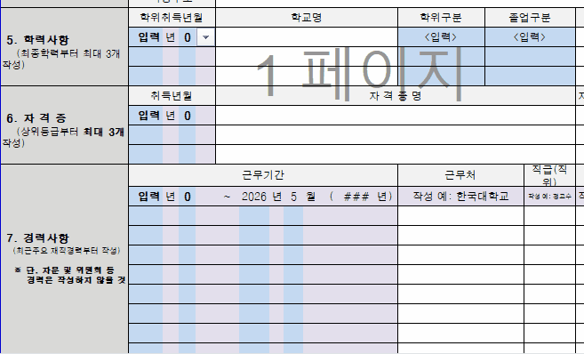
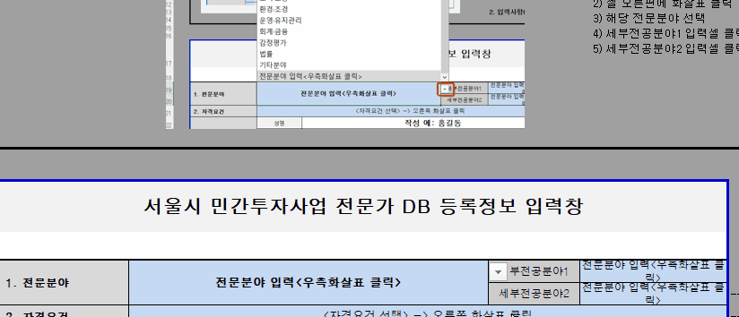
 | 3. 전문분야 및 세부전공분야는 반드시 입력해주시기 바랍니다. |  |  |  |  |  |  |  |  |  |  |  |  |  |  |  |  |  | <그림2> 연도별 입력방법 |  |  |  |  | <그림3> 전문분야 입력방법
 | <그림3 참고>
 | 1) 전문분야 입력셀 클릭
 | 2) 셀 오른편에 화살표 클릭
 | 3) 해당 전문분야 선택
 | 4) 세부전공분야1 입력셀 클릭 및 동일 방법으로 선택
 | 5) 세부전공분야2 입력셀 클릭 및 동일 방법으로 선택

↓↓↓↓↓↓↓↓↓↓↓↓↓↓↓↓↓↓↓↓↓↓↓↓↓↓↓ < 아래 양식에 입력 바랍니다.> ↓↓↓↓↓↓↓↓↓↓↓↓↓↓↓↓↓↓↓↓↓↓↓↓↓↓↓↓↓↓↓↓↓↓↓↓↓↓↓

서울시 민간투자사업 전문가 DB 등록정보 입력창

1. 전문분야* | 전문분야 입력<우측화살표 클릭> |  |  |  |  |  |  |  |  |  |  |  |  |  |  | 세부전공분야1* |  | 전문분야 입력 <우측화살표 클릭> |  |  |  | 작성 요령
 |  |  |  |  |  |  |  |  |  |  |  |  |  |  |  | 세부전공분야2* |  | 전문분야 입력 <우측화살표 클릭> |  | ---------------- | ------> | 1번: 세부 전공분야는 해당 전문분야 내에서 최대 2개까지 선택해주세요.(오류 시 미등록됨)
2. 자격요건* | <자격요건 선택> -> 오른쪽 화살표 클릭 |  |  |  |  |  |  |  |  |  |  |  |  |  |  |  |  |  |  | ---------------- | ------> | 2번: 해당 자격요건을 선택하여 주세요
3. 인적사항 | 성명* |  |  | 작성 예: 홍길동
 | 휴대폰* |  |  | 작성 예: 000-0000-0000 |  |  |  |  |  |  |  |  |  |  |  | 생년월일* |  | 작성 예: 1970-01-01 |  | ---------------- | ------> | 3~4번 인적사항, 직장현황은 서식에 의거 빠짐없이 기재하여 주십시오.
 | 이메일-1* |  |  | 작성 예: hello@com.co.kr |  |  |  |  |  |  |  |  |  |  |  | 이메일-2 |  | 작성 예: hello@si.re.kr |  | --> 송수신 오류 대비 |  |  | 자택주소 및 자택전화 입력은 선택사항입니다.
 | 자택주소 |  |  | 작성 예: 서울시 서초구 논현동 000-00 |  |  |  |  |  |  |  |  |  |  |  | 자택전화
4. 직장현황 | 직장명* |  |  | 작성 예: 한국대학교 |  |  |  |  |  |  |  |  |  |  |  | 부서(학과)* |  | 작성 예: 자원공학과
 | 담당업무* |  |  | 작성 예: 강의, 연구 등 |  |  |  |  |  |  |  |  |  |  |  | 직급(직위)* |  | 작성 예: 정교수
 | 직장주소*
5. 학력사항* | 학위취득년월 |  |  | 학교명 |  |  |  |  |  |  |  |  |  | 학위구분 |  | 졸업구분 |  | 전 공 분 야 |  | ---------------- | ------> | 5번. 학력사항은 최종학력부터 기재하세요.
 | 입력 | 년 | 0 |  |  |  |  |  |  |  |  |  |  | <입력> |  | <입력> |  |  |  |  |  | 대학이상의 학력만 기재하시고, 학위구분은 학사/석사/박사로 구분하고 졸업은 졸업/수료로 구분하여 기재하여 주십시오.
(최종학력부터 최대 3개 작성)
 |  |  |  |  |  |  |  |  |  |  |  |  |  |  |  |  |  |  |  |  |  | 다만, 고졸자로서 평가위원 등록자격이 되시는 분은 출신고교를 기재하여 주십시오.
6. 자 격 증* | 취득년월 |  |  | 자 격 증 명 |  |  |  |  |  |  |  |  |  |  |  |  |  | 자격증번호 | 인가·관리기관
 | 입력 | 년 | 0 |  |  |  |  |  |  |  |  |  |  |  |  |  |  |  |  | ---------------- | ------> | 6. 자격증은 해당자에 한하여 기재하되 해당되시는 분은 반드시 기재하여 주십시오.
(상위등급부터 최대 3개 작성)

7. 경력사항* | 근무기간 |  |  |  |  |  |  |  |  |  |  |  |  | 근무처 |  |  | 직급(직위) | 주요업무 |  | ---------------- | ------> | 7. 경력사항은 전문분야와 관련 있는 업무에 종사한 기간, 근무처, 직위, 주요업무를 빠짐없이 기재하여 주십시오.
 | 입력 | 년 | 0 | ~ | 2026 | 년 | 5 | 월 |  | ( | #VALUE! | 년 | ) | 작성 예: 한국대학교 |  |  | 작성 예: 정교수 | 작성 예: 강의, 연구 등 |  | --> 근무시작 외 자동입력
 |  |  |  |  |  |  |  |  |  |  |  |  |  |  |  |  |  |  |  | --> 이전 경력 직접입력 |  | * 1번째 경력사항은 현직으로 자동입력되니 근무기간만 입력해주세요.
 |  |  |  |  |  |  |  |  |  |  |  |  |  |  |  |  |  |  |  |  |  | * 경력사항에 관한 기입란이 부족할 경우 1줄에 다수 경력 기입하여 빠짐없이 재직경력을 기입해주시기 바랍니다. 특히, 관련 재직경력은 꼭 기입해주시기 바랍니다.
(최근주요 재직경력부터 작성) ※ 단, 자문 및 위원회 등 경력은 작성하지 않을 것

8. 수행경험 | 민투법 민간투자사업 관련 업무 수행경험 유무* |  |  |  |  |  |  |  |  |  |  |  |  |  |  |  | 없음
 | 대표수행사업 및 역할 (수행경험이 있는 경우 서술) |  |  |  |  |  |  |  | 작성 예: 000 민간투자사업 평가, 000 민간투자사업 수요 추정 |  |  |  |  |  |  |  |  |  |  | -> 민자사업 관련 경력 위주로 작성
※ "*" 기호가 표시된 항목은 원활한 접수를 위한 필수 입력 사항입니다. 미표기 항목은 선택적으로 입력하실 수 있습니다.

 | 작성년월 |  |  |  |  |  |  |  | 2026-05-20 |  |  | 년 |  | 2026-05-20 | 월

증빙서류 제출 안내

1. 2번의 자격요건과 현직 재직사항을 증빙할 수 있는 서류를 제출해주시기 바랍니다.
2. 증빙서류 예시 : 재직증명서, 자격증 사본, 학위기 사본, 경력증명서 등
3. 본 기관은 주민등록번호를 수집하지 않으므로, 반드시 뒷자리를 마스킹(가림) 처리 후 제출해 주시기 바랍니다.
마스킹 처리가 되지 않은 서류는 보안을 위해 접수가 반려되거나 자체 마스킹(또는 즉시 파기) 처리될 수 있으며,
미처리에 따른 개인정보 노출 책임은 제출자 본인에게 있습니다.

 | 년 |  |  |  |  |  |  |  |  |  |  |  |  |  |  |  |  |  |  |  |  |  | 전문분야 |  | 세부전공
 | 1931 |  |  |  | 월 |  |  |  |  |  |  |  |  |  |  |  | 학위구분 | 졸업구분 |  |  |  |  | 토목 | 전문분야 입력<우측화살표 클릭> | 토목 | 건축 | 기계 | 전기 | 정보·통신 | 소방·안전 | 도시·교통 | 환경·조경 | 운영·유지관리 | 회계·금융 | 감정평가 | 법률 | 기타분야
 | 1932 |  |  |  | 1 |  |  |  |  |  |  |  |  |  |  |  | 박사 | 졸업 |  |  |  |  | 건축 | 세부전문분야 입력1 | 토질및기초 | 건축계획 | 기계 | 전기 | 정보관리 | 소방 | 도시계획 | 대기관리 | 도로운영 | 회계 | 감정평가 | 법률 | 경제·경영
 | 1933 |  |  |  | 2 |  |  |  |  |  |  |  |  |  |  |  | 석사 | 수료 |  |  |  |  | 기계 | 세부전문분야 입력2(미입력 가능) | 토목구조 | 건축설계 | 건축기계설비 | 건축전기설비 | 컴퓨터시스템응용 | 건설안전 | 교통수요 | 수질관리 | 도로유지관리 | 금융/재무 | - | - | 문화·예술
 | 1934 |  |  |  | 3 |  |  |  |  |  |  |  |  |  |  |  | 학사 |  |  |  |  |  | 전기 | - | 토목시공 | 건축시공 | 건설기계 | 발송배전 | 정보통신 | 기계안전 | 교통시스템 | 소음진동 | 철도운영 | - |  |  | 체육
 | 1935 |  |  |  | 4 |  |  |  |  |  |  |  |  |  |  |  | 기타 | <입력> |  |  |  |  | 정보·통신 |  | 측량 | 건축구조 | 공조냉동기계 | 전기응용 | 철도통신 | 전기안전 | 교통안전 | 토양환경 | 철도차량 |  |  |  | 관광·마이스(MICE)
 | 1936 |  |  |  | 5 |  |  |  |  |  |  |  |  |  |  |  | <입력> |  |  |  |  |  | 소방·안전 |  | 노반 | 건축법규 | 산업기계설비 | 전기철도 | - | - | 철도계획 | 자연환경관리 | 철도유지관리 |  |  |  | 부동산
 | 1937 |  |  |  | 6 |  |  |  |  |  |  |  |  |  |  |  |  |  |  |  |  |  | 도시·교통 |  | 궤도 | - | - | 철도신호 |  |  | 도로계획 | 폐기물처리 | 항만유지관리 |  |  |  | 복지
 | 1938 |  |  |  | 7 |  |  |  |  |  |  |  |  |  |  |  | 있음 |  |  |  |  |  | 환경·조경 |  | 도로및공항 |  |  | - |  |  | - | 조경 | 건축유지관리 |  |  |  | -
 | 1939 |  |  |  | 8 |  |  |  |  |  |  |  |  |  |  |  | 없음 |  |  |  |  |  | 운영·유지관리 |  | 철도 |  |  |  |  |  |  | - | 기타유지관리
 | 1940 |  |  |  | 9 |  |  |  |  |  |  |  |  |  |  |  | <입력> |  |  |  |  |  | 회계·금융 |  | 항만 |  |  |  |  |  |  |  | -
 | 1941 |  |  |  | 10 |  |  |  |  |  |  |  |  |  |  |  |  |  |  |  |  |  | 감정평가 |  | 상하수도
 | 1942 |  |  |  | 11 |  |  |  |  |  |  |  |  |  |  |  |  |  |  |  |  |  | 법률 |  | 수자원개발
 | 1943 |  |  |  | 12 |  |  |  |  |  |  |  |  |  |  |  |  |  |  |  |  |  | 기타분야 |  | -
 | 1944 |  |  |  | 0 |  |  |  |  |  |  |  |  |  |  |  |  |  |  |  |  |  | 전문분야 입력<우측화살표 클릭>
 | 1945
 | 1946 |  |  |  | 서울시
 | 1947 |  |  |  | 부산시
 | 1948 |  |  |  | 대구시
 | 1949 |  |  |  | 인천시
 | 1950 |  |  |  | 세종시 |  |  |  |  |  |  |  |  |  |  |  |  |  |  |  |  |  | <자격요건 선택> -> 오른쪽 화살표 클릭
 | 1951 |  |  |  | 광주시 |  |  |  |  |  |  |  |  |  |  |  |  |  |  |  |  |  | 1. ｢대학교원 자격기준 등에 관한 규정｣에서 인정하는 대학 조교수 이상인 자
 | 1952 |  |  |  | 대전시 |  |  |  |  |  |  |  |  |  |  |  |  |  |  |  |  |  | 2. 기술사·건축사, 감정평가사, 공인회계사, 변호사, 해당분야 박사학위 소지자
 | 1953 |  |  |  | 울산시 |  |  |  |  |  |  |  |  |  |  |  |  |  |  |  |  |  | 3. 기술분야 실무경력이 10년 또는 재무 분야에서 실무경력이 5년 이상인 자
 | 1954 |  |  |  | 경기도 |  |  |  |  |  |  |  |  |  |  |  |  |  |  |  |  |  | 4. 국책(지자체) 연구기관 또는 정부(지자체) 출연연구기관의 책임연구원급 이상인 자
 | 1955 |  |  |  | 강원도
 | 1956 |  |  |  | 충청북도
 | 1957 |  |  |  | 충청남도
 | 1958 |  |  |  | 전라북도
 | 1959 |  |  |  | 전라남도
 | 1960 |  |  |  | 경상북도
 | 1961 |  |  |  | 경상남도
 | 1962 |  |  |  | 제주시
 | 1963
 | 1964
 | 1965
 | 1966
 | 1967
 | 1968
 | 1969
 | 1970
 | 1971
 | 1972
 | 1973
 | 1974
 | 1975
 | 1976
 | 1977
 | 1978
 | 1979
 | 1980
 | 1981
 | 1982
 | 1983
 | 1984
 | 1985
 | 1986
 | 1987
 | 1988
 | 1989
 | 1990
 | 1991
 | 1992
 | 1993
 | 1994
 | 1995
 | 1996
 | 1997
 | 1998
 | 1999
 | 2000
 | 2001
 | 2002
 | 2003
 | 2004
 | 2005
 | 2006
 | 2007
 | 2008
 | 2009
 | 2010
 | 2011
 | 2012
 | 2013
 | 2014
 | 2015
 | 2016
 | 2017
 | 2018
 | 2019
 | 2020
 | 2021
 | 2022
 | 2023
 | 2024
 | 2025
 | 2026
 | 2027
 | 2028
 | 2029
 | 2030
 | 2031
 | 2032
 | 2033
 | 2034
 | 2035
 | 2036
 | 2037
 | 2038
 | 2039
 | 2040
 | 입력

